フロー
データ加工システムツール（マクロ）作成関連 |  |  | 作成開始日 | 作成者 | 最終編集日 | 更新者 | ツール作成フロー
 |  |  | 2024-11-18 | 近江 | 2025-10-02 | 加藤 | 参考動画： | https://gmotech.app.box.com/folder/295631010923

■詳細 |  |  |  |  |  |  |  | ■社内ツール作成_作業手順
データ加工ツール | 社内ツール：CSがクライアントのデータ連携時等に使用するデータ加工システムツール |  |  |  |  |  |  | No | 作業カテゴリ | 作業詳細 | 担当者 | 依頼先・依頼場所 | 備考 | テンプレート・リンク・URL
 | 納品ツール：クライアントに直接納品して、クライアントが使用するデータ加工システムツール |  |  |  |  |  |  | 1 | 要件定義 | ツール作成対象を相坂さんにお伝え | CS担当者 | slack［csオンリー］ | Slackにて右記テンプレートを相坂さんメンションで依頼 | 本日(次回)のツール定例で以下、議題にあげてほしいです 管理会社名： 内容： 理由： 納期希望： 要件シート：※作成してあれば
 | ※どちらのツール作成時も、クライアントのデータ登録状況や基幹システムによって要件定義が異なるので注意
ツール タスク管理 | Backlog VBAツール |  | https://gmotechjp.backlog.jp/projects/VBA_TOOL
Backlog運用ルール | ・既存ツールのバグ報告・調査依頼 |  | 課題としてBacklogに追加お願いします
 | ・開発中ツールへの指摘・対応 |  | 以下のように「親子チケット」で管理します - 親チケット（種別：タスク） 例：「◯◯会社 データ加工ツール」「〇〇会社ツール 不具合修正」 - 子チケットにて個別の指摘・対応内容を登録
 |  |  |  |  |  |  |  | 2 |  | 相坂さんから開発に依頼/調整 | 相坂 | ツール定例MTG |  | マクロ納品進捗管理
 |  |  |  |  |  |  |  | 3 |  | 要件作成依頼 | 相坂 | CS担当者 | ・作業No1で共有済みであれば不要 | 要件シートテンプレート_ver4_テンプレート
管理スプシ | 全体進捗確認（閲覧のみ） |  | データ加工プロジェクト開発スケジュール |  |  |  |  | 4 |  | 要件作成 | CS担当者 |  | ・作業No1で共有済みであれば不要 ・要件作成期間：1ヶ月（開発から納期を言われることがある） ・作成依頼を受けた時点で、仮の要件確認MTGを入れる
 | CS入力用 |  | マクロ納品進捗管理 |  |  |  |  | 5 |  | Backlogチケット作成 | CS担当者 | Backlog VABツール | 親チケットに要件シートスプシのリンクを貼ってください | https://gmotechjp.backlog.jp/projects/VBA_TOOL
仕様ファイル | 社内向け要件定義兼チェックシート |  | 要件シートテンプレート_ver4_テンプレート |  |  |  |  | 6 |  | 要件確認MTG | CS担当者, 開発担当者 |  | 開発とのMTGを設定し、作成した要件の説明を実施。 疑問点などはこの場で解消する。
サンプル | クライアント納品サンプル（サンエース） |  | https://gmotech.app.box.com/file/1902026161639 |  |  |  |  | 11 |  | 要件疑問点確認依頼 | 開発担当者 | Backlog VABツール slack［ツール関連］ | Backlogチケット更新→slackで追い連絡
ツール | 差分チェックツール（diffツール） |  | https://drive.google.com/file/d/1nBuRSktNA3RVXiXk-U50iTHe5cNWwYzk/view?usp=drive_link |  |  |  |  | 12 |  | 要件疑問点回答 | CS担当者 | Backlog VABツール slack［ツール関連］ | Backlogチケット更新→slackで追い連絡
ツール | ツールマニュアルテンプレート |  | https://gmotech.app.box.com/file/1710067664856 |  |  |  |  | 13 | ツール作成 | ツール作成依頼 | 開発担当者
注釈 | ① | 納品スケジュール目安は要件定義がFIXし開発依頼してから3ヶ月 ※クライアントには必ず後ろ倒しになる可能性を伝えておく └ツール作成するランシスの工数が少ないため |  |  |  |  |  | 14 |  | ツール作成 | 開発担当者
 | ② | 社内要件定義シートには開発用項目、シートがあるためクライアント納品する際に体裁を整える必要あり |  |  |  |  |  | 15 |  | 差分確認依頼 | 開発担当者 | Backlog VABツール slack［ツール関連］ | Backlogチケット更新→slackで追い連絡
 | ③ | ツールの社内納品後の確認作業に工数がかなり掛かる |  |  |  |  |  | 16 |  | 差分結果回答 | CS担当者 |  |  | ■差分チェックで利用するツール（diffツール） https://drive.google.com/file/d/1nBuRSktNA3RVXiXk-U50iTHe5cNWwYzk/view?usp=drive_link
 | ④ | ツール納品が完了するまでは月に1回のCSV連携でアプリ運用を優先することもある |  |  |  |  |  | 17 |  | ツール修正 | 開発担当者
 |  |  |  |  |  |  |  | 18 | 社内納品 | ツール操作説明 | CS担当者, 開発担当者
 |  |  |  |  |  |  |  | 14 |  | ツール動作確認 | CS担当者

 |  |  |  |  |  |  |  | ■納品ツール作成_作業手順
 |  |  |  |  |  |  |  | No | 作業カテゴリ | 作業詳細 | 担当者 | 依頼先・依頼場所 | 備考 | テンプレート・リンク・URL
 |  |  |  |  |  |  |  | 1 | CS要件定義 | 契約後、相坂さんから開発に依頼/調整 | 相坂 | ツール定例MTG
 |  |  |  |  |  |  |  | 2 |  | 要件定義 | CS担当者, クライアント |  | データ連携MTGにて | 下記スプシで進捗管理 マクロ納品進捗管理
 |  |  |  |  |  |  |  | 3 |  | 要件作成 | CS担当者 |  | 提供されたデータを元に、要件定義を作成しMTG時に確認する | ■CSV連携要件定義書兼チェックシート 要件シートテンプレート_ver4_テンプレート
 |  |  |  |  |  |  |  | 4 |  | Backlogチケット作成 | CS担当者 | Backlog VABツール | 以下の手順でBacklogチケット起票 ①プロジェクト設定＞カテゴリー＞カテゴリーの追加 依頼クライアント名を入れて登録 ②下記内容で親チケットを作成 --------------------------------- （チケット件名）社名 要件確認 （課題の詳細） 〇〇の要件シートの確認・指摘等のチケットです ※親チケットに要件シートスプシのリンクを貼ってください※ | Backlog VBAツール ※Backlog＞左上の「プロジェクト」から切り替えも可能
 |  |  |  |  |  |  |  | 5 |  | 開発に要件の一次納品 | CS担当者 | slack［ツール関連］ | Backlogチケット起票をしたら、slackで連絡をしてMTGの日程調整
 |  |  |  |  |  |  |  | 6 |  | 要件確認 | CS担当者, 開発担当者 |  | MTG
 |  |  |  |  |  |  |  | 7 |  | 要件作成（修正） | CS担当者 |  | 要件がまとまったら、要件共有MTG設定
 |  |  |  |  |  |  |  | 8 |  | 開発に要件の二次納品 | CS担当者 | Backlog VABツール slack［ツール関連］ | Backlogチケット更新→slackで追い連絡
 |  |  |  |  |  |  |  | 9 |  | 要件疑問点確認依頼 | 開発担当者 | Backlog VABツール slack［ツール関連］ | Backlogチケット更新→slackで追い連絡 ※要件確定まで9～10を繰り返す
 |  |  |  |  |  |  |  | 10 |  | 要件疑問点回答 | CS担当者 | Backlog VABツール slack［ツール関連］
 |  |  |  |  |  |  |  | 11 |  | クライアントとの要件確定MTG | CS担当者 |  | ■MTG内容 ・要件の確認／疑問点解消 ・スケジュールの確認 ・ツール納品後に要件の変更が発生する場合に費用が発生する旨 | CSV連携要件定義書兼チェックシートをExcel変換し、 クライアント納品用に体裁を整える https://gmotech.app.box.com/folder/230897829327 サンエースの納品用を参考に https://gmotech.app.box.com/file/1902026161639
 |  |  |  |  |  |  |  | 12 | 開発中 | 全データ格納 | CS担当者 | GMO社内用SFTP | 河江さん用ディレクトリ内に「yyyymmdd_(クライアント名)開発」ディレクトリを作成して、全データを格納 ※yyyymmddはアップロード日 （例）/河江さん用/20250926_GMO ReTech開発 | /河江さん用
 |  |  |  |  |  |  |  | 13 |  | ツール作成依頼 | CS担当者 | Backlog VABツール slack［ツール関連］ | Backlogチケット更新→slackで追い連絡
 |  |  |  |  |  |  |  | 14 |  | ツール作成 | 開発担当者
 |  |  |  |  |  |  |  | 15 |  | ツール操作説明 | 開発担当者 | CS担当者 | MTG
 |  |  |  |  |  |  |  | 16 | 差分チェック | ツール動作確認 | CS担当者 |  | 修正があればBacklogにチケット起票 | ■差分チェックで利用するツール（diffツール） https://drive.google.com/file/d/1nBuRSktNA3RVXiXk-U50iTHe5cNWwYzk/view?usp=drive_link | diffツール操作
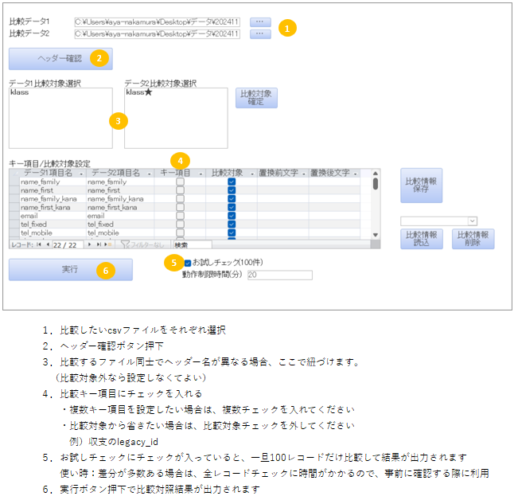
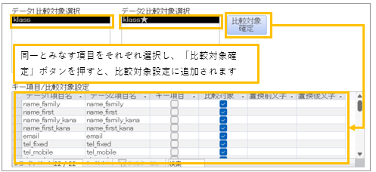
 |  |  |  |  |  |  |  | 17 | 開発中 | ツール修正 | 開発担当者 | Backlog VABツール slack［ツール関連］ | Backlogチケット更新→slackで追い連絡
 |  |  |  |  |  |  |  | 18 | 差分チェック | ツール動作確認 | CS担当者 | Backlog VABツール slack［ツール関連］ | Backlogチケット更新→slackで追い連絡
 |  |  |  |  |  |  |  | 19 | クライアント説明 | 賃貸DXへデータ流し込み | CS担当者 |  | 納品するツールのアウトプットを賃貸DXへ連携する （クライアントにチェックしてもらうため）
 |  |  |  |  |  |  |  | 20 |  | ツールマニュアル作成 | CS担当者 |  |  | ■マニュアルテンプレート https://gmotech.app.box.com/folder/230901553562
出力結果
☓：差分なし
◯：差分あり
比較対象なし：どちらかのデータに
キー項目が紐づくデータが無い
重複：キー項目が重複している
 |  |  |  |  |  |  |  | 21 |  | クライアントへ納品／ツール説明会実施 | CS担当者 | クライアント | ■説明内容 ・ツールの操作説明 ・csv自動連携の説明 ・自動連携時の結果連絡先／バッチ実行時間を決める ・検収完了までのスケジュール再共有 ■納品物 ・ツール ・マニュアル ・CSV連携要件定義書兼チェックシート →要件シートに書かれた事で問題ないか先方に確認してもらい 検収書にその旨記載する | ■マニュアルテンプレート https://gmotech.app.box.com/folder/230901553562
 |  |  |  |  |  |  |  | 22 | クライアント確認中 | クライアントからのフィードバック | クライアント | CS担当者
 |  |  |  |  |  |  |  | 23 |  | 修正点を伝え、ツール修正依頼 | CS担当者 | 河江 | 修正があればBacklogにチケット起票
 |  |  |  |  |  |  |  | 24 |  | ツール修正 | 開発担当者
 |  |  |  |  |  |  |  | 25 |  | ツール動作確認 | CS担当者
 |  |  |  |  |  |  |  | 26 |  | 再納品 | CS担当者 | クライアント
 |  |  |  |  |  |  |  | 27 | 検収書回収 | 検収書作成依頼／送付 | CS担当者 | slack［営業とcs］ クライアント | Slack WF(検収書作成依頼WF)で藤原さんへ検収書作成依頼 | ■今まで送った検収書 https://gmotech.app.box.com/folder/230897958128
 |  |  |  |  |  |  |  | 28 | 納品 | 検収書回収 | クライアント, CS担当者 | slack［営業とcs］ | 回収済の検収書をBOX格納し、藤原さんへSlackにて連絡 | ■回収した検収書は下記に格納 BOX「受領済」

 |  |  |  |  |  |  |  | ■納品後ツール修正依頼_作業手順
 |  |  |  |  |  |  |  | No | 作業カテゴリ | 作業詳細 | 担当者 | 依頼先・依頼場所 | 備考 | テンプレート・リンク・URL
 |  |  |  |  |  |  |  | 1 | ツール修正 | Backlogチケット作成 | CS担当者 | Backlog VABツール | 初回開発時の親チケットとは別でチケット作成 | https://gmotechjp.backlog.jp/projects/VBA_TOO
 |  |  |  |  |  |  |  | 2 |  | 確認用データ格納 | CS担当者 | GMO社内用SFTP | 確認用のクライアントデータをSFTPにアップロードします （フォルダ名）アップロード日_クライアント名 | /河江さん用
 |  |  |  |  |  |  |  | 3 |  | ツール修正 | 開発担当者 | Backlog VABツール slack［ツール関連］ | Backlogチケット更新→slackで追い連絡
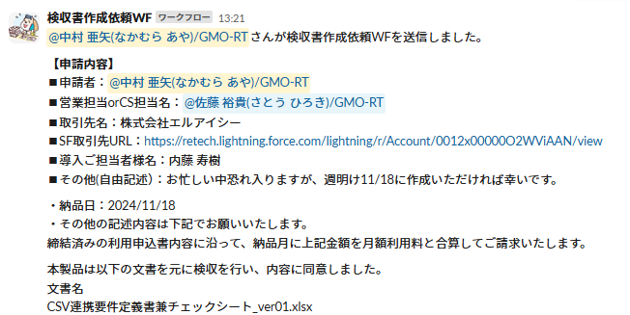
 |  |  |  |  |  |  |  | 4 |  | ツール動作確認 | CS担当者 | Backlog VABツール slack［ツール関連］ | Backlog/slackで連絡あり |  | 検収書作成依頼WF例）
 |  |  |  |  |  |  |  | 5 | 納品 | （※納品ツールの場合） クライアントへ納品 | CS担当者 | クライアント

MainフォームUI
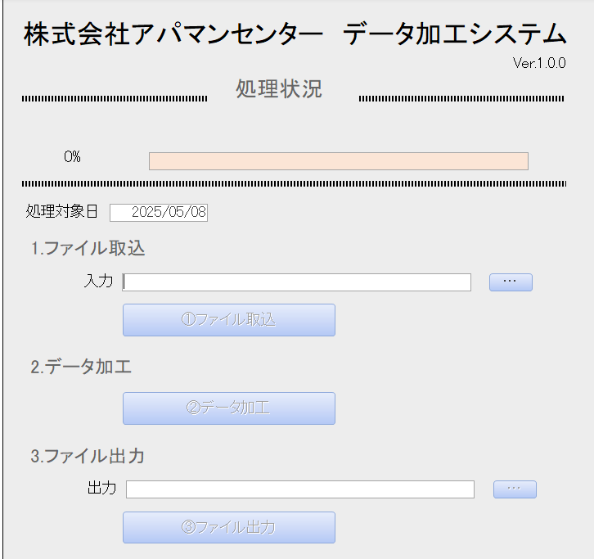
タイトル
MainフォームUI | 内容
 | 分類 | コマンド等 | 詳細 | 備考 | 開発用チェック
 | タイトル |  | キュービック不動産 データ加工システム |  | TRUE
 | バージョン |  | Ver.1.0.0からスタート |  | TRUE
 | 処理状況 |  | 各ボタンの進捗状況をバーで表す ボタンごとに100％で終わるようにする |  | TRUE
 | 処理対象日 |  | ユーザーがカレンダーから日付を選択できるようにする デフォルトはフォームを開いた日 |  | TRUE
 | １.ファイル取込 | 入力ラベル | 取り込むデータのアドレスを記載 |  | TRUE
 |  | ・・・ボタン | 取り込むデータのフォルダを選択 |  | TRUE
 |  | ①ファイル取り込みボタン | 以下の処理を行う ・ヘッダーチェック(別途仕様あり) ・インポート ・不要レコード削除 ・項目マッピングの登録チェック(別途仕様あり) →項目マッピング未登録チェックで未登録がある場合は、最後に未登録があった項目マッピングの画面を開くようにする | ・ヘッダーチェックの仕様はヘッダー設定仕様シートを参照 ・項目マッピングの仕様は項目マッピング画面仕様を参照 | TRUE
 | ２.データ加工 | ②データ加工ボタン | データを作成する |  | TRUE
 | 3.ファイル出力 | 出力ラベル | 出力データを保存するアドレスを記載 |  | TRUE
 |  | ・・・ボタン | 出力データの保存フォルダを選択 |  | TRUE
 |  | ③ファイル出力ボタン | データを出力する | Excel,csv両方 | TRUE
 | その他 | ヘッダー設定ボタン | ヘッダーの設定をするフォームを表示 |  | TRUE
 |  | マッピングデータ設定ボタン | 項目マッピング設定メイン画面を表示 |  | TRUE
 |  | ボタンリセットボタン | すべてのボタンを押下できるようにする |  | TRUE
 | ※ボタンは①から順番に押せるようにし、デフォルトでは押せないようにする

MainフォームUI_未入金データがある場合
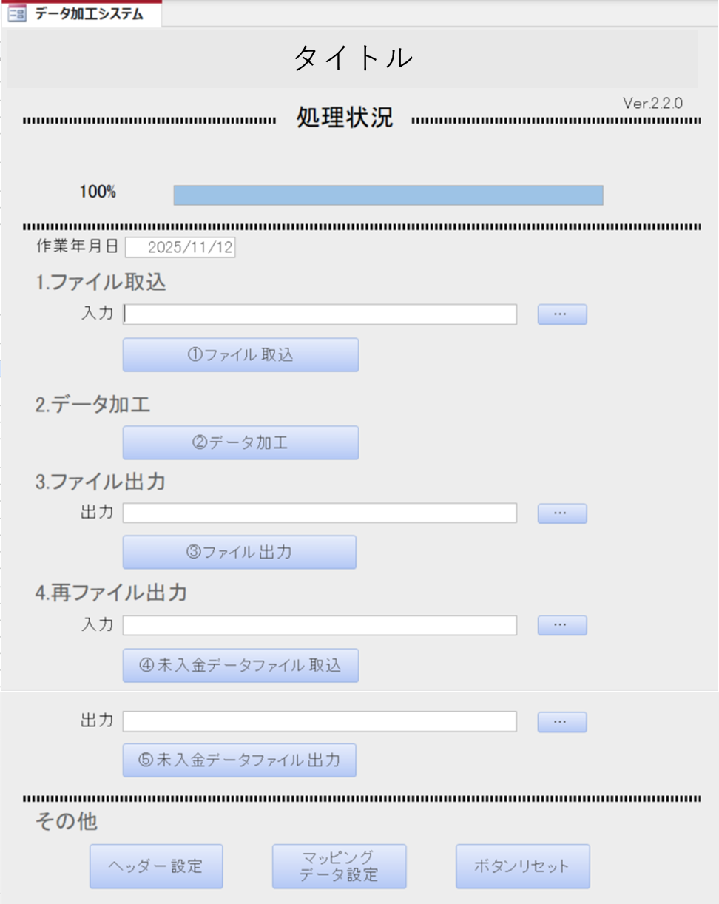
MainフォームUI | 内容
 | 分類 | コマンド等 | 詳細 | 備考 | 開発用チェック
 | タイトル |  |  |  | FALSE
 | バージョン |  | 「Ver.1.0.0」とする |  | FALSE
 | 処理状況 |  | 各ボタンの進捗状況をバーで表す ボタンごとに100％で終わるようにする |  | FALSE
 | 処理対象日 |  | ユーザーがカレンダーから日付を選択できるようにする デフォルトはフォームを開いた日とする |  | FALSE
 | １.ファイル取込 | 入力ラベル | 取り込むデータのアドレスを記載 |  | FALSE
 |  | ・・・ボタン | 取り込むデータのフォルダを選択 |  | FALSE
 |  | ①ファイル取り込みボタン | 以下の処理を行う ・ヘッダーチェック(別途仕様あり) ・インポート ・不要レコード削除 ・項目マッピングの登録チェック(別途仕様あり) →項目マッピング未登録チェックで未登録がある場合は、最後に未登録があった項目マッピングの画面を開くようにする | ・ヘッダーチェックの仕様と項目マッピングの仕様は別シートを参照 | FALSE
 | ２.データ加工 | ②データ加工ボタン | データを作成する |  | FALSE
 | 3.ファイル出力 | 出力ラベル | 出力データを保存するアドレスを記載 |  | FALSE
 |  | ・・・ボタン | 出力データの保存フォルダを選択 |  | FALSE
 |  | ③ファイル出力ボタン | CSV・Excel両方のデータを出力する |  | FALSE
 | 4.再ファイル出力 | 入力ラベル | debit_itemデータのアドレスを記載 |  | FALSE
 |  | ・・・ボタン | debit_itemデータのExcelファイルを選択 |  | FALSE
 |  | ④未入金データファイル取込ボタン | debit_itemデータのExcelファイルをインポート |  | FALSE
 |  | 出力ラベル | debit_itemデータを保存するアドレスを記載 |  | FALSE
 |  | ・・・ボタン | debit_itemデータの保存フォルダを選択 |  | FALSE
 |  | ⑤未入金データファイル出力ボタン | 以下のファイルを出力する ・debit_item.csv / .xlsx | 未入金シートのオレンジカラムは出力しない | FALSE
 | その他 | ヘッダー設定ボタン | ヘッダーの設定をするフォームを表示 |  | FALSE
 |  | マッピングデータ設定ボタン | 項目マッピング設定メイン画面を表示 |  | FALSE
 |  | ボタンリセットボタン | すべてのボタンを押下できるようにする |  | FALSE
 | ※ボタンは①から順番に押せるようにし、デフォルトでは押せないようにする

ヘッダー設定仕様
対象データ
全データ

ヘッダーチェック条件
ヘッダーチェックを行う際、以下の条件に従って処理内容を変更する

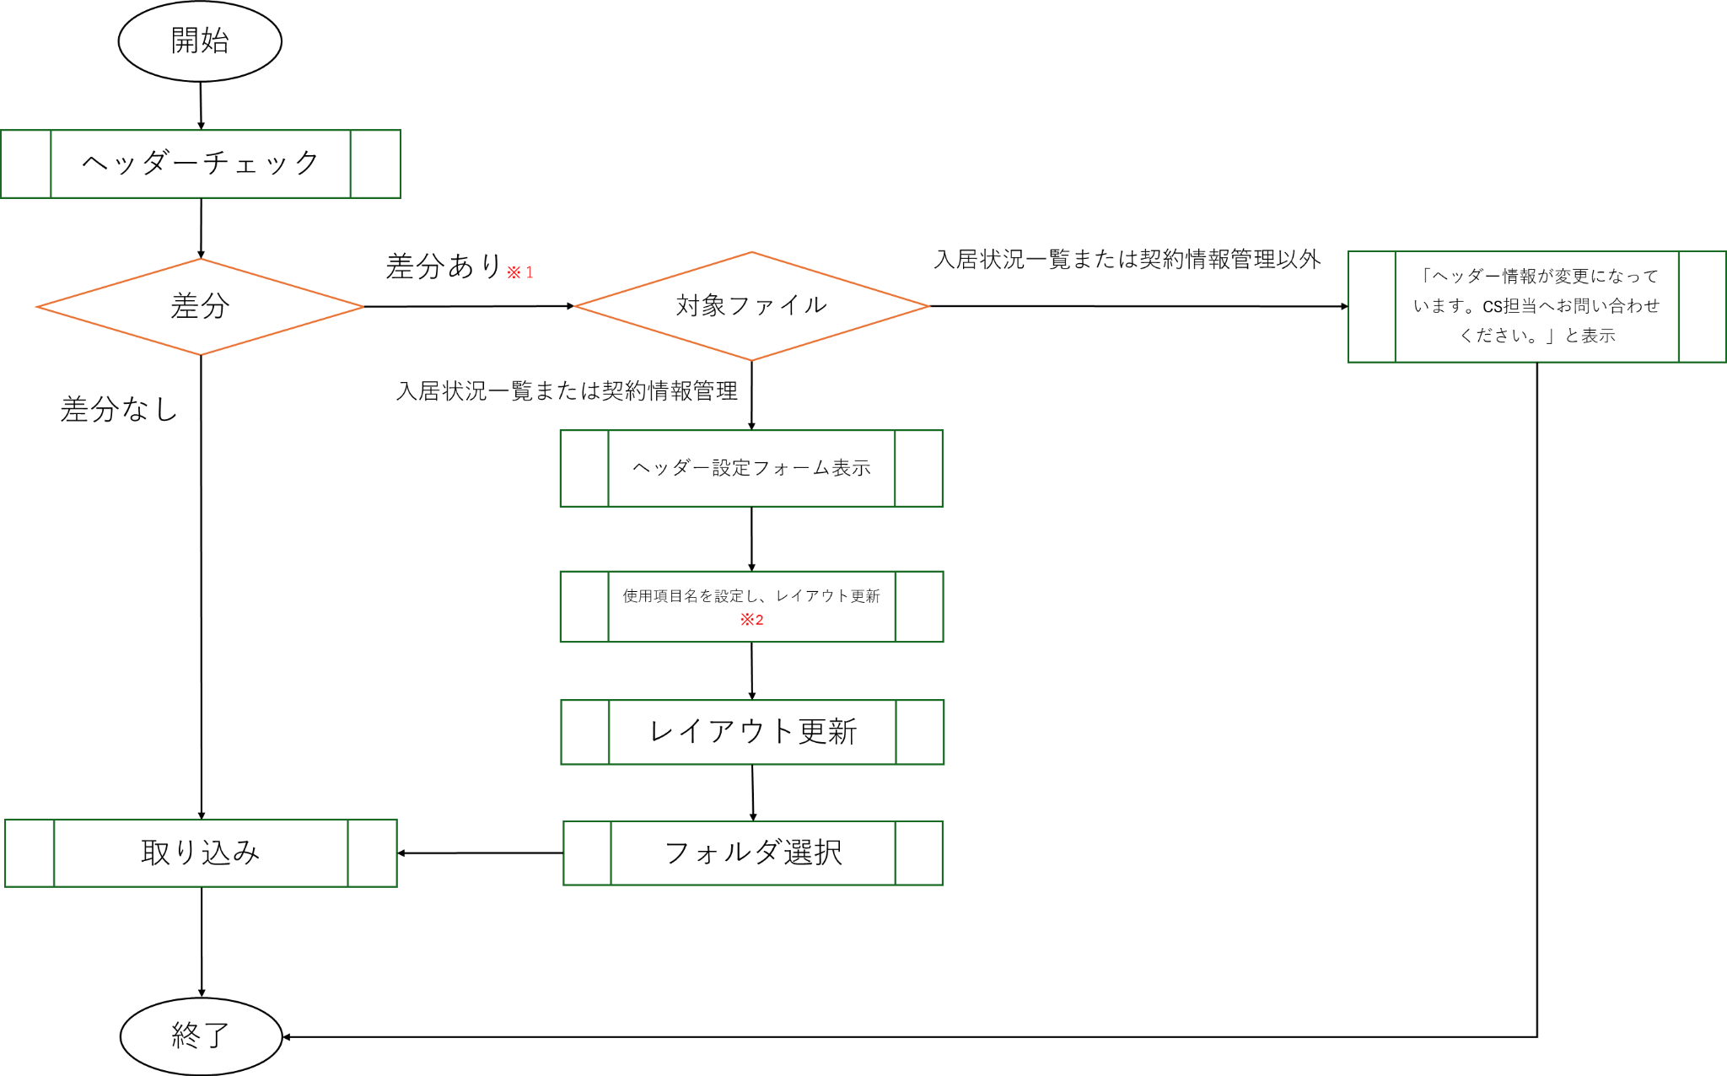

※1
差分ありとは以下の場合のことを指す
初期設定のヘッダーと比較し
・項目の並びが異なる
・項目の過不足がある

※2
項番と項目名どちらかが異なる場合は、ユーザーが使用項目名を登録する
登録する使用項目名は初期の使用項目名と異なる使用項目名を登録してはいけない
異なる使用項目名を登録した場合はシステムが壊れる

ヘッダーに差分が合った場合は、項番と項目名どちらかが異なる場合は、
使用項目名項目はブランクとする

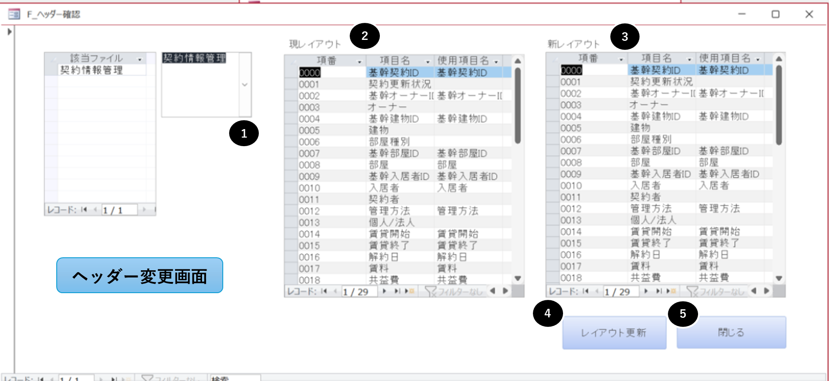
ヘッダー変更画面UI | 内容
 | 対象画面 | 詳細
 | ヘッダー変更画面① | プルダウンでヘッダーが変更になったファイルを選択できるようにする 選択したファイルの現レイアウトと新レイアウトをヘッダー変更画面②、③にそれぞれ表示するようにする
 | ヘッダー変更画面④ | ヘッダー変更画面③で変更された内容がヘッダー変更画面②に反映されるようにする 対象テーブルのカラム名を新レイアウトの仕様に変更する
 | ヘッダー変更画面⑤ | ヘッダー変更画面を閉じる

項目マッピング画面仕様
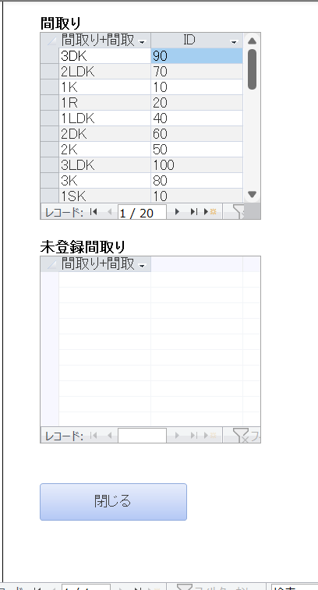
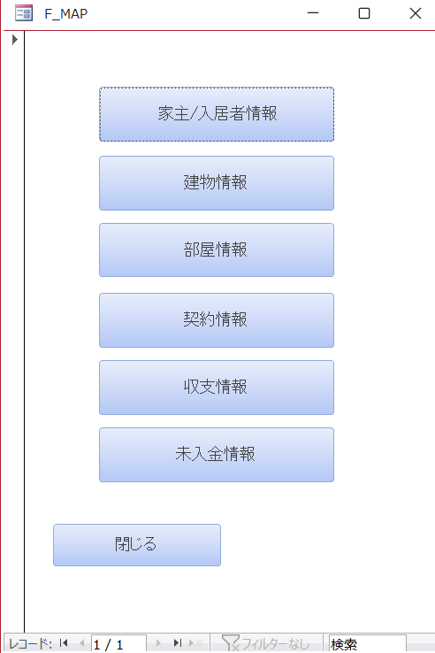
項目マッピングUI |  | 内容
項目マッピング設定メイン画面 | 各項目マッピング画面(例) | 各ボタンに対応する項目マッピングを開くようにする
 |  | 項目マッピングシートで未登録チェックありになっている項目については未登録画面もセットする
 |  | ※項目マッピング未登録チェックで未登録がある場合は、①ファイル取込ボタンの最後に未登録があった項目マッピングの画面を開くようにする

出力条件
 | account | account_charge_user | building | property | contract | contractor | revenue | debit_item
GMO 入居状況一覧.csv | TRUE |  | TRUE | TRUE | TRUE | TRUE
解約情報一覧.csv |  |  |  |  | TRUE
新規契約更新一覧.csv | TRUE |  | TRUE | TRUE | TRUE
契約情報管理.csv |  |  |  |  | TRUE
入居者管理.csv | TRUE
対象外物件リスト.csv

TRUE…横軸ファイルを作成するために必要なファイル（縦軸）
黄色塗りつぶし...横軸のファイルを作成可否判別のために使用するファイル（縦軸）
例）
・account.csvについて
家主基本情報.csvとGMO 入居状況一覧.csvの両方のデータが1件以上ないとaccount.csvは作られない
・property.csvについて
GMO 入居状況一覧.csvのデータが1件以上ないとproperty.csvは作られない

